التأجير
برنامج تأجير السيارات مع الوعد بالتملك
نموذج حاسبة مبدئية

SAR 10,598 | الراتب | محول حكومي - قطاع خاص | تصنيف العميل
SAR - | الألتزامات | SAR 83,200.00 | سعر السيارة
0% | نسبة الألتزام | SAR 400 | رسوم المرور
10% | أجمالي الأتزامات | SAR 72,000.00 | السعر قبل الضريبة
مقبول | تمويل شخصي | SAR 10,800.00 | 15% | الضريبة
مقبول | تمويل عقاري | SAR 11,000.00 | الدفعة الأولى
SAR 4,769.1 | القسط المتاح | 0% | نسبة الدفعة الأولى
 |  | SAR 11,830.30 | الدفعة الأولى + الرسوم الإدارية
SAR 722.00 | الرسوم الإدارية | SAR 72,200 | مبغ التمويل
SAR 108.30 | ضريبة القيمة المضافة | 60 | مدة التمويل
 |  | 59 | عدد الأقساط
 |  | SAR 29,120.00 | الدفعة الاخيرة
 |  | 35% | نسبة الدفعة الأخيرة
 |  | 3.30% | نسبة المرابحة
SAR 11,913 | الربح لمدة العقد | SAR 1,102 | القسط الشهري
SAR 10,000 | التأمين لمدة العقد | SAR 94,113 | المبلغ المطلوب سداده
SAR 21,913 | الربح + التأمين | SAR 105,113 | الأجمالي

 | المستندات المطلوبة
 | شهادة التعريف بالراتب ( مصدق من الغرفة التجارية في حال الشركة غير معتمدة )
 | خطاب تثبيت راتب ( في حال عدم وجود منتج تمويلي )
 | كشف حساب 3 أشهر (لغير المحولين رواتبهم)
 | صورة من الهوية الوطنية / الإقامة
 | صورة من رخصة القيادة سارية المفعول
 | صورة من جواز السفر للمقيمين

 | مندوب الوكالة : |  | معاذ
 | رقم الجوال : |  | 552149913

English
برنامج تأجير السيارات مع الوعد بالتملك
نموذج حاسبة مبدئية

 |  | SAR 162,953.00 | Car Price
 |  | SAR 50,000.00 | Down Payment
 |  | SAR 50,000.00 | Down Payment + Admin Fee
 |  | 0% | Down Payment %
1129.53 | Admin Fee | 1186.01 | Admin Fee with VAT
 |  | SAR 112,953 | Lease Amount
 |  | 60 | Duration of financing
 |  | 59 | Number of installments
 |  | SAR 48,885.90 | Balloon Payment
 |  | 30% | Balloon Payment %
SAR 24,567 | Profit Amount | 4.35% | Marginal Profit Rate
SAR 31,124 | Insurance Amount | 3.82% | Insurance Rate
 |  | 2,029.80 SAR | Monthly Installment
SAR 55,691 | Profit + Insurance | SAR 218,644 | Total

 | مندوب الوكالة : |  | موظف البنك : عبدالله العيسى
 | رقم الجوال : |  | رقم الجوال : 0553250701

الية احتساب الراتب
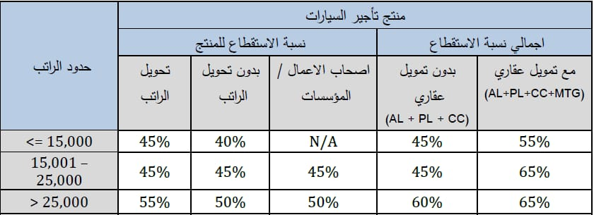
الية احتساب الرواتب
عميل حكومي |  | عميل قطاع خاص
7495 | الأساسي | 8002 | الأساسي
1983 | البدلات | 1333 | بدل السكن
674.55 | خصم التقاعد | 1866 | البدلات
8803.45 | راتب التقييم | 933.5 | خصم التأمينات
 |  | 10267.5 | راتب التقييم

